Sheet1
所在表 | 特征名 | 特征 | 计算方法 | 特征描述
用户 | user_purchase_intention_intensity | 用户购买意愿强度 | 用户发生行为3/4前距离最近行为1/2的平均时长 | 时间越短，说明该用户越容易产生购买行为
 | degree_of_user_demand | 用户需求程度 | 在两小时内，用户对某商品种类的浏览次数 | 次数越多，说明用户当前对该商品种类有越大的需求
 | degree_of_user_hesitation | 用户犹豫程度 | 当某时刻用户对某商品种类的浏览次数等于3次时，统计其发生后三小时的浏览次数（同种类商品）
 | purchase_conversion_rate | 用户购买转化率 | 每个用户行为4的和/行为总数 | 描述让用户变现的概率
 | distribution_of_user_activity_time | 用户活跃时间分布 | 先使用肘部法则确定组数，再用K均值进行分类 | 低活跃组（绿），潜在客户组（蓝），高活跃正作息组（橙），高活跃负作息组（红）
 | total_number_of_user_actions | 用户行为总次数 | 统计用户的每种行为的总次数和所有的总数
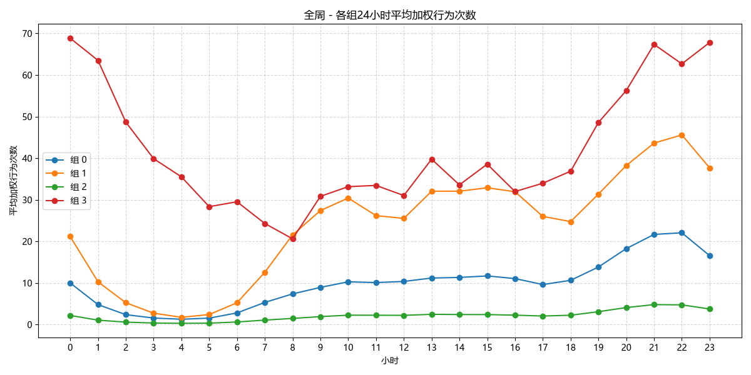
 | number_of_days_since_the_user's_last_active_date | 用户离截止日期最近活跃日期天数
 | average_daily_user_activity_count | 用户日均行为数 | 用户行为总数除以数据集内的总天数
 | user_product_category_preferences | 用户商品种类偏好 | 不同组的用户前十行为交互次数最多的商品种类
 | User_conversion_funnel | 用户转化漏斗
商品 | product_freshness | 商品新鲜度 | 截至记录结束，距离上一次行为发生的天数
 | product_conversion_rate | 商品转化率 | 商品的行为3，4占总行为的百分比
 | product_popularity | 商品热度 | 该商品在数据集的时间段内被多少用户交互过
 | demand_intensity_for_goods | 商品需求强度 | 该商品每天行为2+3的平均数
 | hot_product | 热门商品 | 每个商品种类中交互次数前三的商品（加权后）
用户-商品交互 | be_collected | 被收藏 |  | 总数+被谁收藏
 | be_added_to_the_shopping_cart | 被加入购物车 |  | 总数+被谁加入购物车
 | user_preferred_products | 用户偏好商品 | 用户行为次数记录前五的商品
 | user's_potential_interest_products | 用户潜在兴趣商品种类 | 用户浏览次数大于等于5次的商品种类
 | repeat_purchase_items | 复购商品 |  | 在被同一个用户购买后再次被购买的商品+对应用户ID
时间 | best-selling date | 热销日期 | 行为3+4总数在前25%的日期（是否为周末） | 1（周末）/0（工作日） | 双1212/01-12/14
 | activity_level_and_sales_trend_changes | 活跃度变化趋势 | 24小时活跃度变化统计
 |  | 用户支付意愿变化

